CS_w_resistive_load
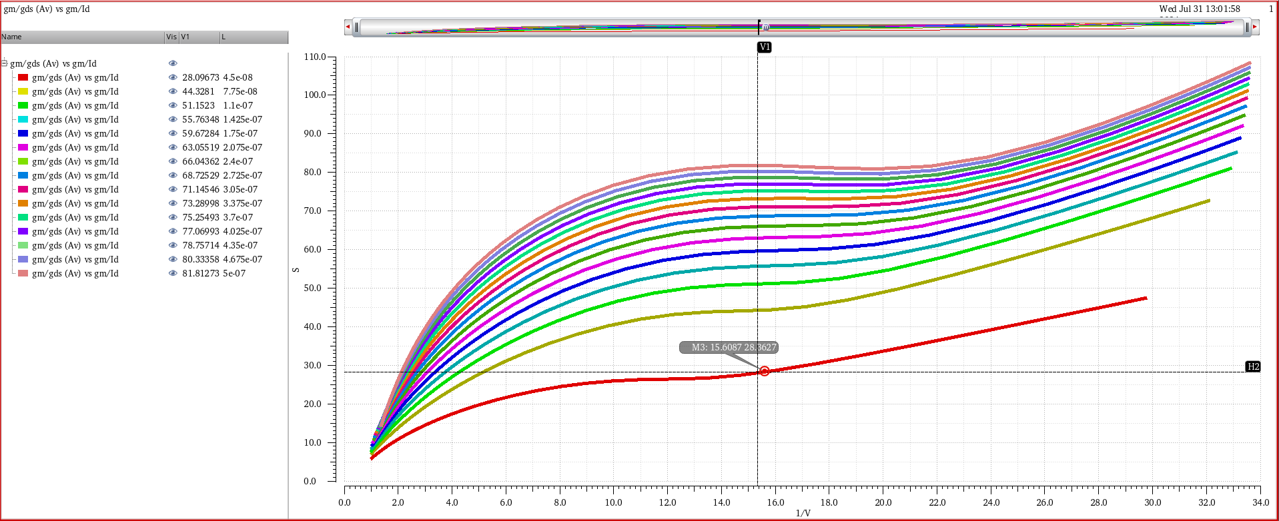
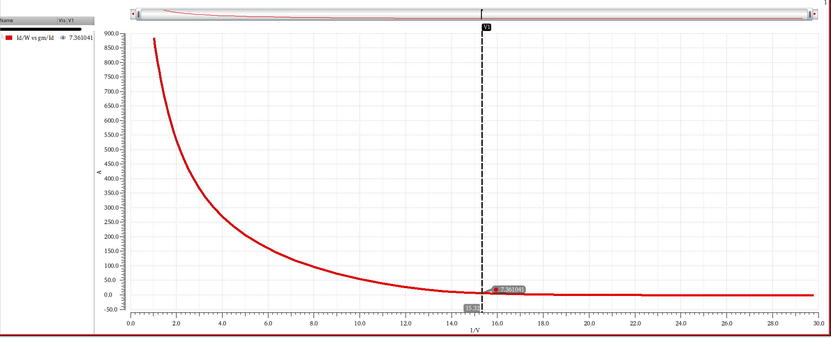
Design of Common-Source Amplifier using gm/Id

Specification |  |  | Calculation |  |  | Parameters
Av > | 20 | dB | gm | 628.32 | uS | L (curve Av vs gm/Id) | 45 | nm
GBW > | 100 | MHz | Av | 25 | v/v | gm/Id (curve Av vs gm/Id) | 15.3198 | MI
CL | 1 | pF | Id | 41.888 | uA | Av (curve Av vs gm/Id) | 28.092 | v/v
VDD | 1.5 | V | Id ~ | 41 | uA | Id/W (curve Id/W vs gm/Id) | 7.36 | uA/um
Technology GPDK | 45 | nm | gm/Id | 15.32 |  | Id | 41.01 | uA
gm/Id | 15 | MI | R_L | 1591.55 | ohm | W | 0.17945 | um
Av (dc) > | 10 | v/v | fc (-3dB) | 10 | MHz
 |  |  | fsquare | 1 | MHz

Av = gm1/(gds1+gds2) > 10
gds1 = gds2
Av = gm1/gds1 > 20

